Vitamin-B3
2.223 | 0.524 | 0.384 | 0.593 | 1.846 | 0.476 | 1.505 | 1.695 | 1.817 | 0.516 | 1.041 | 1.982
1.36 | 0.392 | 0.498 | 0.514 | 0.546 | 0.474 | 0.436 | 0.533 | 0.607 | 0.834 | 1.549 | 1.128
0.85 | 0.49 | 0.56 | 0.67 | 0.617 | 0.556 | 0.624 | 0.584 | 0.784 | 0.79 | 0.587 | 0.567
0.513 | 1.987 | 0.551 | 1.03 | 0.593 | 0.498 | 0.114 | 0.742 | 2.246 | 0.742 | 0.932 | 2.101
0.302 | 1.068 | 0.609 | 0.691 | 2.554 | 0.82 | 2.637 | 2.761 | 2.322 | 0.591 | 2.543 | 1.736
0.074 | 0.669 | 1.391 | 0.539 | 0.78 | 0.447 | 2.697 | 1.015 | 2.66 | 0.974 | 0.653 | 1.683
0.567 | 0.516 | 0.539 | 0.508 | 2.067 | 0.506 | 2.677 | 1.407 | 2.887 | 0.735 | 1.567 | 1.957
0.078 | 0.415 | 0.35 | 0.422 | 0.502 | 0.417 | 0.458 | 0.434 | 2.556 | 1.538 | 2.37 | 0.421

Vitamin-B3
 | absorbans | abs-blank | expected | result
std1 | 2.223 | 2.149 | 192 | 192.30
std2 | 1.36 | 1.286 | 96 | 94.63
std3 | 0.85 | 0.776 | 48 | 49.39
std4 | 0.513 | 0.439 | 24 | 24.58
std5 | 0.302 | 0.228 | 12 | 11.11
blank | 0.074 | 0 | 0 | 0

 |  |  |  |  |  |  |  | concentratıon (ng/ml)

AD | SOYAD | absorbans | blank | abs-blank | result
arzu | gültekin | 0.567 | 0.074 | 0.493 | 28.28
ayşe | nahıryol | 0.078 | 0.074 | 0.004 | -1.46
ayşe | aslan | 0.524 | 0.074 | 0.45 | 25.33
betül | yıldız | 0.392 | 0.074 | 0.318 | 16.66
canan | ispir | 0.49 | 0.074 | 0.416 | 23.03
derya | ari | 1.987 | 0.074 | 1.913 | 162.95
dilek | güneş | 1.068 | 0.074 | 0.994 | 67.59
dilek | kahveciuşağı | 0.669 | 0.074 | 0.595 | 35.56
elif | ÇELİK | 0.516 | 0.074 | 0.442 | 24.78
ELİF | ZORKİRİŞÇİ | 0.415 | 0.074 | 0.341 | 18.13
ELİF | ÇELİK | 0.384 | 0.074 | 0.31 | 16.16
elif | yılmaz | 0.498 | 0.074 | 0.424 | 23.57
EMEL | KOLAK | 0.56 | 0.074 | 0.486 | 27.80
EMİNE | BALKIS | 0.551 | 0.074 | 0.477 | 27.18
emine | şanlı | 0.609 | 0.074 | 0.535 | 31.23
emine | çimen | 1.391 | 0.074 | 1.317 | 97.68
FATMA | KARAATMACA | 0.539 | 0.074 | 0.465 | 26.35
FAZİLET | çevik | 0.35 | 0.074 | 0.276 | 14.03
Fındık | Nur YILMAZ | 0.593 | 0.074 | 0.519 | 30.10
filiz | uğur | 0.514 | 0.074 | 0.44 | 24.65
hamiyet | baygeldi | 0.67 | 0.074 | 0.596 | 35.63
hatice | özen | 1.03 | 0.074 | 0.956 | 64.30
hatice | kurnaz | 0.691 | 0.074 | 0.617 | 37.18
HİDAYET | ELBAŞ | 0.539 | 0.074 | 0.465 | 26.35
hülya | akay | 0.508 | 0.074 | 0.434 | 24.24
hülya | güneş | 0.422 | 0.074 | 0.348 | 18.58
İMEN | MATAR | 1.846 | 0.074 | 1.772 | 146.37
leman | halil | 0.546 | 0.074 | 0.472 | 26.83
melek | gökdemir | 0.617 | 0.074 | 0.543 | 31.80
melek | abidrabbu | 0.593 | 0.074 | 0.519 | 30.10
melike nur | oğlakçı | 2.554 | 0.074 | 2.48 | 236.80
nazan | yabalar | 0.78 | 0.074 | 0.706 | 43.90
nesrin | koyuncu | 2.067 | 0.074 | 1.993 | 172.68
nesrin | şenlik | 0.502 | 0.074 | 0.428 | 23.84
nilgün | uğur | 0.476 | 0.074 | 0.402 | 22.10
sabiha | kılıç | 0.474 | 0.074 | 0.4 | 21.97
SEDA | AÇIKBAŞ | 0.556 | 0.074 | 0.482 | 27.52
sevgi | topalbekiroğlu | 0.498 | 0.074 | 0.424 | 23.57
sultan | geçimli | 0.82 | 0.074 | 0.746 | 47.02
türkan | ayçiçek | 0.447 | 0.074 | 0.373 | 20.20
yıldız | tunç | 0.506 | 0.074 | 0.432 | 24.11
zehra | ersin | 0.417 | 0.074 | 0.343 | 18.25
zeliha | çelik | 1.505 | 0.074 | 1.431 | 109.18
zeliha | mustafa | 0.436 | 0.074 | 0.362 | 19.48
zühriye | akın | 0.624 | 0.074 | 0.55 | 32.30
ayşe fatma | arslan | 0.114 | 0.074 | 0.04 | 0.44
ayşe nur | aşar | 2.637 | 0.074 | 2.563 | 248.57
ayşe pelin | aktekin | 2.697 | 0.074 | 2.623 | 257.24
büşra | demir | 2.677 | 0.074 | 2.603 | 254.34
canan | demir | 0.458 | 0.074 | 0.384 | 20.92
cansu | cengiz | 1.695 | 0.074 | 1.621 | 129.39
cihan | abdi | 0.533 | 0.074 | 0.459 | 25.94
dilek | kahveci | 0.584 | 0.074 | 0.51 | 29.47
döndü | eken şahin | 0.742 | 0.074 | 0.668 | 41.00
duygu | vurmaz | 2.761 | 0.074 | 2.687 | 266.62
elif | kıymaz | 1.015 | 0.074 | 0.941 | 63.01
emel | delioğlu | 1.407 | 0.074 | 1.333 | 99.26
emel | mert | 0.434 | 0.074 | 0.36 | 19.35
emine | idğö | 1.817 | 0.074 | 1.743 | 143.04
emine | sucular | 0.607 | 0.074 | 0.533 | 31.09
esme | avcı | 0.784 | 0.074 | 0.71 | 44.21
esra | demir | 2.246 | 0.074 | 2.172 | 195.26
fatma | özen | 2.322 | 0.074 | 2.248 | 205.20
gamze | emre | 2.66 | 0.074 | 2.586 | 251.88
gamze | mahgür | 2.887 | 0.074 | 2.813 | 285.52
gonca | göksu | 2.556 | 0.074 | 2.482 | 237.08
güllü | düz | 0.516 | 0.074 | 0.442 | 24.78
gülşah | şahin | 0.834 | 0.074 | 0.76 | 48.12
hatice | altınel | 0.79 | 0.074 | 0.716 | 44.67
hatice burcu | ceylan | 0.742 | 0.074 | 0.668 | 41.00
kader | demir | 0.591 | 0.074 | 0.517 | 29.96
medine | çetintaş | 0.974 | 0.074 | 0.9 | 59.53
merve | özdaş | 0.735 | 0.074 | 0.661 | 40.47
merve | demir | 1.538 | 0.074 | 1.464 | 112.60
nazlı tiryaki | yiğit | 1.041 | 0.074 | 0.967 | 65.24
nuray | pehlivan barış | 1.549 | 0.074 | 1.475 | 113.75
sakine | yıldız | 0.587 | 0.074 | 0.513 | 29.68
seçil | tahtacı | 0.932 | 0.074 | 0.858 | 56.04
seda | ardıç | 2.543 | 0.074 | 2.469 | 235.26
sema | oğlakçı | 0.653 | 0.074 | 0.579 | 34.39
sümeyra | endam akgül | 1.567 | 0.074 | 1.493 | 115.64
tuğba | keklik | 2.37 | 0.074 | 2.296 | 211.58
türkan | çıngı | 1.982 | 0.074 | 1.908 | 162.35
ülger | kartal | 1.128 | 0.074 | 1.054 | 72.90
yudum | kaya | 0.567 | 0.074 | 0.493 | 28.28
Zahide gül | yazgı | 2.101 | 0.074 | 2.027 | 176.88
zeynep | alkın | 1.736 | 0.074 | 1.662 | 133.92
zeynep | nahırcı | 1.683 | 0.074 | 1.609 | 128.08
zozan | KARABULUT | 1.957 | 0.074 | 1.883 | 159.36
serpil | akmelek | 0.421 | 0.074 | 0.347 | 18.51

Placental Induced Growth Factor
2.073 | 0.479 | 0.434 | 0.739 | 2.283 | 0.61 | 1.896 | 1.953 | 1.62 | 0.641 | 0.877 | 1.705
1.328 | 0.385 | 0.527 | 0.554 | 0.736 | 0.661 | 0.497 | 0.574 | 0.507 | 0.902 | 1.562 | 0.906
0.772 | 0.518 | 0.636 | 0.802 | 0.802 | 0.667 | 0.97 | 0.625 | 0.889 | 0.866 | 0.604 | 0.572
0.392 | 1.967 | 0.574 | 0.921 | 0.668 | 0.674 | 0.121 | 1.273 | 2.124 | 0.681 | 0.906 | 1.973
0.278 | 0.977 | 0.634 | 0.806 | 2.897 | 0.895 | 2.647 | 2.448 | 2.989 | 0.5 | 2.517 | 1.639
0.079 | 0.677 | 1.437 | 0.616 | 1.415 | 0.601 | 2.78 | 2.765 | 2.697 | 0.989 | 0.548 | 1.361
0.622 | 0.597 | 0.716 | 0.683 | 2.458 | 0.613 | 2.67 | 1.692 | 2.367 | 0.91 | 1.435 | 1.63
0.486 | 0.617 | 0.54 | 0.612 | 0.766 | 0.67 | 0.632 | 0.565 | 2.806 | 1.728 | 2.764 | 0.529

Placental Induced Growth Factor
 | absorbans | abs-blank | expected | result
std1 | 2.073 | 1.994 | 40 | 39.90
std2 | 1.328 | 1.249 | 20 | 20.37
std3 | 0.772 | 0.693 | 10 | 9.73
std4 | 0.392 | 0.313 | 5 | 4.40
std5 | 0.278 | 0.199 | 2.5 | 3.11
blank | 0.079 | 0 | 0 | 1.19

 |  |  |  |  |  |  |  | concentratıon (ng/ml)

AD | SOYAD | absorbans | blank | abs-blank | result
arzu | gültekin | 0.622 | 0.079 | 0.543 | 7.44
ayşe | nahıryol | 0.486 | 0.079 | 0.407 | 5.57
ayşe | aslan | 0.479 | 0.079 | 0.4 | 5.48
betül | yıldız | 0.385 | 0.079 | 0.306 | 4.32
canan | ispir | 0.518 | 0.079 | 0.439 | 5.99
derya | ari | 1.967 | 0.079 | 1.888 | 36.75
dilek | güneş | 0.977 | 0.079 | 0.898 | 13.26
dilek | kahveciuşağı | 0.677 | 0.079 | 0.598 | 8.25
elif | ÇELİK | 0.597 | 0.079 | 0.518 | 7.08
ELİF | ZORKİRİŞÇİ | 0.617 | 0.079 | 0.538 | 7.37
ELİF | ÇELİK | 0.434 | 0.079 | 0.355 | 4.91
elif | yılmaz | 0.527 | 0.079 | 0.448 | 6.11
EMEL | KOLAK | 0.636 | 0.079 | 0.557 | 7.64
EMİNE | BALKIS | 0.574 | 0.079 | 0.495 | 6.76
emine | şanlı | 0.634 | 0.079 | 0.555 | 7.61
emine | çimen | 1.437 | 0.079 | 1.358 | 22.85
FATMA | KARAATMACA | 0.716 | 0.079 | 0.637 | 8.85
FAZİLET | çevik | 0.54 | 0.079 | 0.461 | 6.29
Fındık | Nur YILMAZ | 0.739 | 0.079 | 0.66 | 9.21
filiz | uğur | 0.554 | 0.079 | 0.475 | 6.48
hamiyet | baygeldi | 0.802 | 0.079 | 0.723 | 10.22
hatice | özen | 0.921 | 0.079 | 0.842 | 12.25
hatice | kurnaz | 0.806 | 0.079 | 0.727 | 10.29
HİDAYET | ELBAŞ | 0.616 | 0.079 | 0.537 | 7.35
hülya | akay | 0.683 | 0.079 | 0.604 | 8.34
hülya | güneş | 0.612 | 0.079 | 0.533 | 7.29
İMEN | MATAR | 2.283 | 0.079 | 2.204 | 46.49
leman | halil | 0.736 | 0.079 | 0.657 | 9.16
melek | gökdemir | 0.802 | 0.079 | 0.723 | 10.22
melek | abidrabbu | 0.668 | 0.079 | 0.589 | 8.12
melike nur | oğlakçı | 2.897 | 0.079 | 2.818 | 68.54
nazan | yabalar | 1.415 | 0.079 | 1.336 | 22.34
nesrin | koyuncu | 2.458 | 0.079 | 2.379 | 52.36
nesrin | şenlik | 0.766 | 0.079 | 0.687 | 9.64
nilgün | uğur | 0.61 | 0.079 | 0.531 | 7.27
sabiha | kılıç | 0.661 | 0.079 | 0.582 | 8.01
SEDA | AÇIKBAŞ | 0.667 | 0.079 | 0.588 | 8.10
sevgi | topalbekiroğlu | 0.674 | 0.079 | 0.595 | 8.21
sultan | geçimli | 0.895 | 0.079 | 0.816 | 11.79
türkan | ayçiçek | 0.601 | 0.079 | 0.522 | 7.14
yıldız | tunç | 0.613 | 0.079 | 0.534 | 7.31
zehra | ersin | 0.67 | 0.079 | 0.591 | 8.15
zeliha | çelik | 1.896 | 0.079 | 1.817 | 34.71
zeliha | mustafa | 0.497 | 0.079 | 0.418 | 5.71
zühriye | akın | 0.97 | 0.079 | 0.891 | 13.13
ayşe fatma | arslan | 0.121 | 0.079 | 0.042 | 1.56
ayşe nur | aşar | 2.647 | 0.079 | 2.568 | 59.07
ayşe pelin | aktekin | 2.78 | 0.079 | 2.701 | 64.02
büşra | demir | 2.67 | 0.079 | 2.591 | 59.91
canan | demir | 0.632 | 0.079 | 0.553 | 7.58
cansu | cengiz | 1.953 | 0.079 | 1.874 | 36.34
cihan | abdi | 0.574 | 0.079 | 0.495 | 6.76
dilek | kahveci | 0.625 | 0.079 | 0.546 | 7.48
döndü | eken şahin | 1.273 | 0.079 | 1.194 | 19.17
duygu | vurmaz | 2.448 | 0.079 | 2.369 | 52.01
elif | kıymaz | 2.765 | 0.079 | 2.686 | 63.45
emel | delioğlu | 1.692 | 0.079 | 1.613 | 29.15
emel | mert | 0.565 | 0.079 | 0.486 | 6.63
emine | idğö | 1.62 | 0.079 | 1.541 | 27.30
emine | sucular | 0.507 | 0.079 | 0.428 | 5.85
esme | avcı | 0.889 | 0.079 | 0.81 | 11.69
esra | demir | 2.124 | 0.079 | 2.045 | 41.45
fatma | özen | 2.989 | 0.079 | 2.91 | 72.19
gamze | emre | 2.697 | 0.079 | 2.618 | 60.91
gamze | mahgür | 2.367 | 0.079 | 2.288 | 49.27
gonca | göksu | 2.806 | 0.079 | 2.727 | 65.01
güllü | düz | 0.641 | 0.079 | 0.562 | 7.72
gülşah | şahin | 0.902 | 0.079 | 0.823 | 11.92
hatice | altınel | 0.866 | 0.079 | 0.787 | 11.29
hatice burcu | ceylan | 0.681 | 0.079 | 0.602 | 8.31
kader | demir | 0.5 | 0.079 | 0.421 | 5.75
medine | çetintaş | 0.989 | 0.079 | 0.91 | 13.48
merve | özdaş | 0.91 | 0.079 | 0.831 | 12.06
merve | demir | 1.728 | 0.079 | 1.649 | 30.10
nazlı tiryaki | yiğit | 0.877 | 0.079 | 0.798 | 11.48
nuray | pehlivan barış | 1.562 | 0.079 | 1.483 | 25.85
sakine | yıldız | 0.604 | 0.079 | 0.525 | 7.18
seçil | tahtacı | 0.906 | 0.079 | 0.827 | 11.99
seda | ardıç | 2.517 | 0.079 | 2.438 | 54.41
sema | oğlakçı | 0.548 | 0.079 | 0.469 | 6.40
sümeyra | endam akgül | 1.435 | 0.079 | 1.356 | 22.80
tuğba | keklik | 2.764 | 0.079 | 2.685 | 63.41
türkan | çıngı | 1.705 | 0.079 | 1.626 | 29.50
ülger | kartal | 0.906 | 0.079 | 0.827 | 11.99
yudum | kaya | 0.572 | 0.079 | 0.493 | 6.73
Zahide gül | yazgı | 1.973 | 0.079 | 1.894 | 36.92
zeynep | alkın | 1.639 | 0.079 | 1.56 | 27.79
zeynep | nahırcı | 1.361 | 0.079 | 1.282 | 21.11
zozan | KARABULUT | 1.63 | 0.079 | 1.551 | 27.56
serpil | akmelek | 0.529 | 0.079 | 0.45 | 6.14

Soluble fms-like tyrosine
2.066 | 0.563 | 0.44 | 0.65 | 2.233 | 0.563 | 1.704 | 2.022 | 2.118 | 0.913 | 1.405 | 2.475
1.332 | 0.435 | 0.509 | 0.607 | 0.675 | 0.575 | 0.918 | 0.706 | 0.638 | 1.094 | 1.744 | 1.243
0.684 | 0.613 | 0.657 | 0.665 | 0.761 | 0.636 | 0.638 | 0.705 | 0.889 | 1.231 | 0.79 | 0.987
0.413 | 1.965 | 0.641 | 0.985 | 0.679 | 0.581 | 0.113 | 0.903 | 2.372 | 0.778 | 1.121 | 2.64
0.324 | 0.954 | 0.626 | 0.731 | 2.117 | 0.81 | 2.552 | 2.644 | 2.345 | 0.59 | 2.797 | 2.415
0.073 | 0.666 | 1.581 | 0.572 | 1.238 | 0.559 | 2.632 | 1.244 | 2.936 | 1.238 | 0.712 | 2.008
0.586 | 0.511 | 0.623 | 0.524 | 2.299 | 0.512 | 2.54 | 1.674 | 2.321 | 0.928 | 1.825 | 2.362
0.401 | 0.544 | 0.473 | 0.533 | 0.64 | 0.578 | 0.866 | 0.567 | 2.811 | 1.65 | 2.574 | 0.636

Soluble fms-like tyrosine kinase
 | absorbans | abs-blank | expected | result
std1 | 2.066 | 1.993 | 24 | 23.84
std2 | 1.332 | 1.259 | 12 | 12.59
std3 | 0.684 | 0.611 | 6 | 5.19
std4 | 0.413 | 0.34 | 3 | 2.79
std5 | 0.324 | 0.251 | 1.5 | 2.10
blank | 0.073 | 0 | 0 | 0.37

 |  |  |  |  |  |  |  | concentratıon (ng/ml)

AD | SOYAD | absorbans | blank | abs-blank | result
arzu | gültekin | 0.586 | 0.073 | 0.513 | 4.27
ayşe | nahıryol | 0.401 | 0.073 | 0.328 | 2.70
ayşe | aslan | 0.563 | 0.073 | 0.49 | 4.07
betül | yıldız | 0.435 | 0.073 | 0.362 | 2.97
canan | ispir | 0.613 | 0.073 | 0.54 | 4.52
derya | ari | 1.965 | 0.073 | 1.892 | 22.11
dilek | güneş | 0.954 | 0.073 | 0.881 | 7.98
dilek | kahveciuşağı | 0.666 | 0.073 | 0.593 | 5.01
elif | ÇELİK | 0.511 | 0.073 | 0.438 | 3.61
ELİF | ZORKİRİŞÇİ | 0.544 | 0.073 | 0.471 | 3.90
ELİF | ÇELİK | 0.44 | 0.073 | 0.367 | 3.01
elif | yılmaz | 0.509 | 0.073 | 0.436 | 3.59
EMEL | KOLAK | 0.657 | 0.073 | 0.584 | 4.93
EMİNE | BALKIS | 0.641 | 0.073 | 0.568 | 4.78
emine | şanlı | 0.626 | 0.073 | 0.553 | 4.64
emine | çimen | 1.581 | 0.073 | 1.508 | 16.06
FATMA | KARAATMACA | 0.623 | 0.073 | 0.55 | 4.61
FAZİLET | çevik | 0.473 | 0.073 | 0.4 | 3.29
Fındık | Nur YILMAZ | 0.65 | 0.073 | 0.577 | 4.86
filiz | uğur | 0.607 | 0.073 | 0.534 | 4.46
hamiyet | baygeldi | 0.665 | 0.073 | 0.592 | 5.00
hatice | özen | 0.985 | 0.073 | 0.912 | 8.33
hatice | kurnaz | 0.731 | 0.073 | 0.658 | 5.64
HİDAYET | ELBAŞ | 0.572 | 0.073 | 0.499 | 4.15
hülya | akay | 0.524 | 0.073 | 0.451 | 3.72
hülya | güneş | 0.533 | 0.073 | 0.46 | 3.80
İMEN | MATAR | 2.233 | 0.073 | 2.16 | 26.82
leman | halil | 0.675 | 0.073 | 0.602 | 5.10
melek | gökdemir | 0.761 | 0.073 | 0.688 | 5.94
melek | abidrabbu | 0.679 | 0.073 | 0.606 | 5.14
melike nur | oğlakçı | 2.117 | 0.073 | 2.044 | 24.73
nazan | yabalar | 1.238 | 0.073 | 1.165 | 11.37
nesrin | koyuncu | 2.299 | 0.073 | 2.226 | 28.04
nesrin | şenlik | 0.64 | 0.073 | 0.567 | 4.77
nilgün | uğur | 0.563 | 0.073 | 0.49 | 4.07
sabiha | kılıç | 0.575 | 0.073 | 0.502 | 4.17
SEDA | AÇIKBAŞ | 0.636 | 0.073 | 0.563 | 4.73
sevgi | topalbekiroğlu | 0.581 | 0.073 | 0.508 | 4.23
sultan | geçimli | 0.81 | 0.073 | 0.737 | 6.44
türkan | ayçiçek | 0.559 | 0.073 | 0.486 | 4.03
yıldız | tunç | 0.512 | 0.073 | 0.439 | 3.62
zehra | ersin | 0.578 | 0.073 | 0.505 | 4.20
zeliha | çelik | 1.704 | 0.073 | 1.631 | 17.91
zeliha | mustafa | 0.918 | 0.073 | 0.845 | 7.59
zühriye | akın | 0.638 | 0.073 | 0.565 | 4.75
ayşe fatma | arslan | 0.113 | 0.073 | 0.04 | 0.63
ayşe nur | aşar | 2.552 | 0.073 | 2.479 | 32.96
ayşe pelin | aktekin | 2.632 | 0.073 | 2.559 | 34.59
büşra | demir | 2.54 | 0.073 | 2.467 | 32.72
canan | demir | 0.866 | 0.073 | 0.793 | 7.03
cansu | cengiz | 2.022 | 0.073 | 1.949 | 23.08
cihan | abdi | 0.706 | 0.073 | 0.633 | 5.40
dilek | kahveci | 0.705 | 0.073 | 0.632 | 5.39
döndü | eken şahin | 0.903 | 0.073 | 0.83 | 7.42
duygu | vurmaz | 2.644 | 0.073 | 2.571 | 34.84
elif | kıymaz | 1.244 | 0.073 | 1.171 | 11.44
emel | delioğlu | 1.674 | 0.073 | 1.601 | 17.45
emel | mert | 0.567 | 0.073 | 0.494 | 4.10
emine | idğö | 2.118 | 0.073 | 2.045 | 24.75
emine | sucular | 0.638 | 0.073 | 0.565 | 4.75
esme | avcı | 0.889 | 0.073 | 0.816 | 7.27
esra | demir | 2.372 | 0.073 | 2.299 | 29.43
fatma | özen | 2.345 | 0.073 | 2.272 | 28.91
gamze | emre | 2.936 | 0.073 | 2.863 | 41.11
gamze | mahgür | 2.321 | 0.073 | 2.248 | 28.46
gonca | göksu | 2.811 | 0.073 | 2.738 | 38.36
güllü | düz | 0.913 | 0.073 | 0.84 | 7.53
gülşah | şahin | 1.094 | 0.073 | 1.021 | 9.59
hatice | altınel | 1.231 | 0.073 | 1.158 | 11.28
hatice burcu | ceylan | 0.778 | 0.073 | 0.705 | 6.11
kader | demir | 0.59 | 0.073 | 0.517 | 4.31
medine | çetintaş | 1.238 | 0.073 | 1.165 | 11.37
merve | özdaş | 0.928 | 0.073 | 0.855 | 7.70
merve | demir | 1.65 | 0.073 | 1.577 | 17.09
nazlı tiryaki | yiğit | 1.405 | 0.073 | 1.332 | 13.57
nuray | pehlivan barış | 1.744 | 0.073 | 1.671 | 18.53
sakine | yıldız | 0.79 | 0.073 | 0.717 | 6.23
seçil | tahtacı | 1.121 | 0.073 | 1.048 | 9.92
seda | ardıç | 2.797 | 0.073 | 2.724 | 38.06
sema | oğlakçı | 0.712 | 0.073 | 0.639 | 5.46
sümeyra | endam akgül | 1.825 | 0.073 | 1.752 | 19.81
tuğba | keklik | 2.574 | 0.073 | 2.501 | 33.40
türkan | çıngı | 2.475 | 0.073 | 2.402 | 31.43
ülger | kartal | 1.243 | 0.073 | 1.17 | 11.43
yudum | kaya | 0.987 | 0.073 | 0.914 | 8.35
Zahide gül | yazgı | 2.64 | 0.073 | 2.567 | 34.75
zeynep | alkın | 2.415 | 0.073 | 2.342 | 30.25
zeynep | nahırcı | 2.008 | 0.073 | 1.935 | 22.84
zozan | KARABULUT | 2.362 | 0.073 | 2.289 | 29.23
serpil | akmelek | 0.636 | 0.073 | 0.563 | 4.73

Materyal-metod
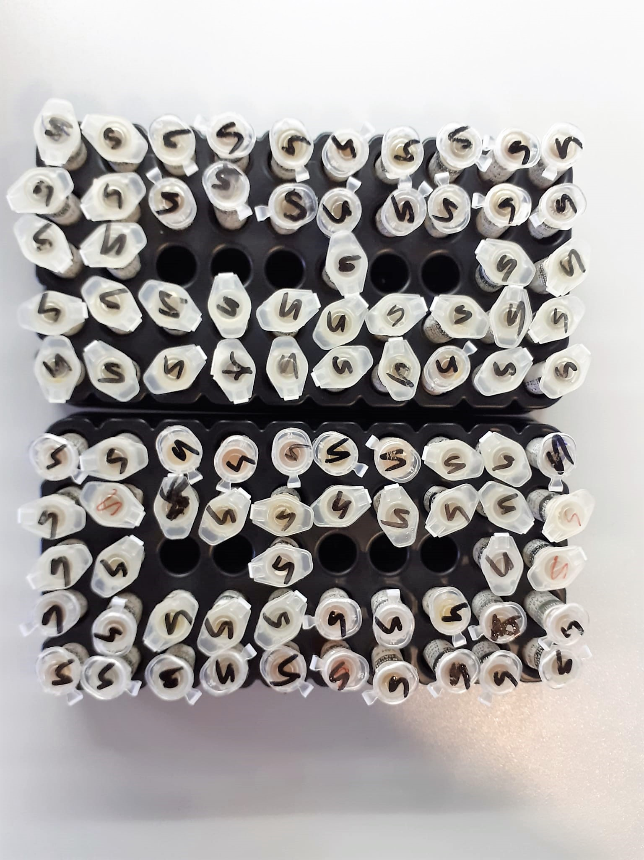
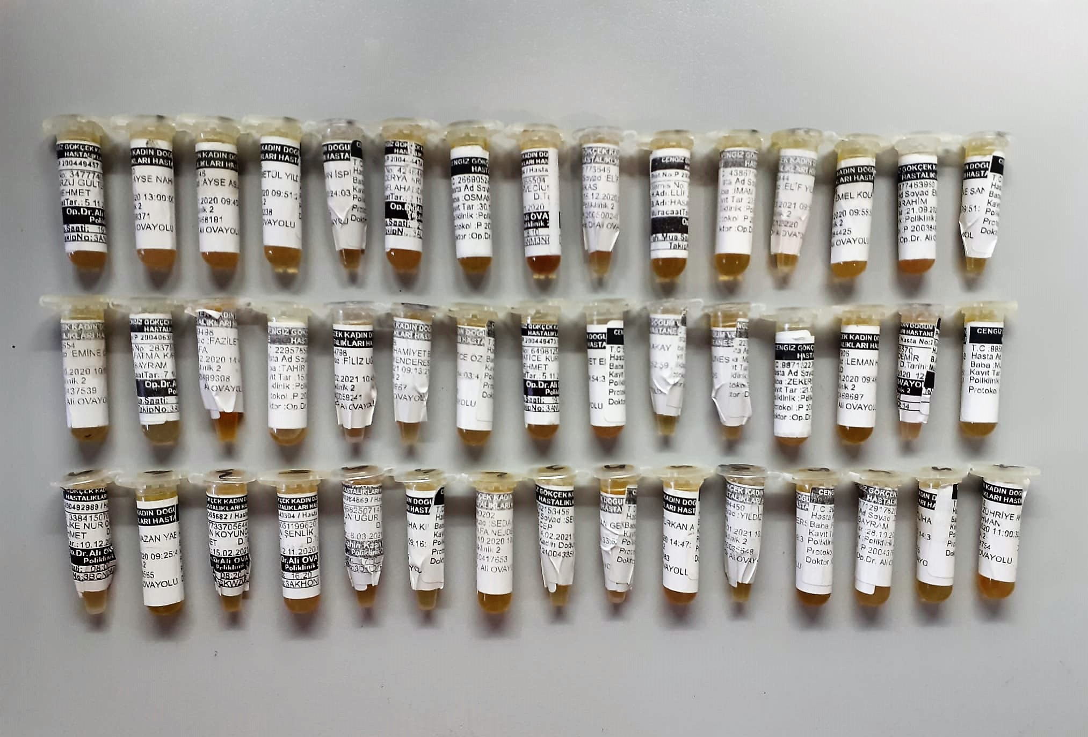
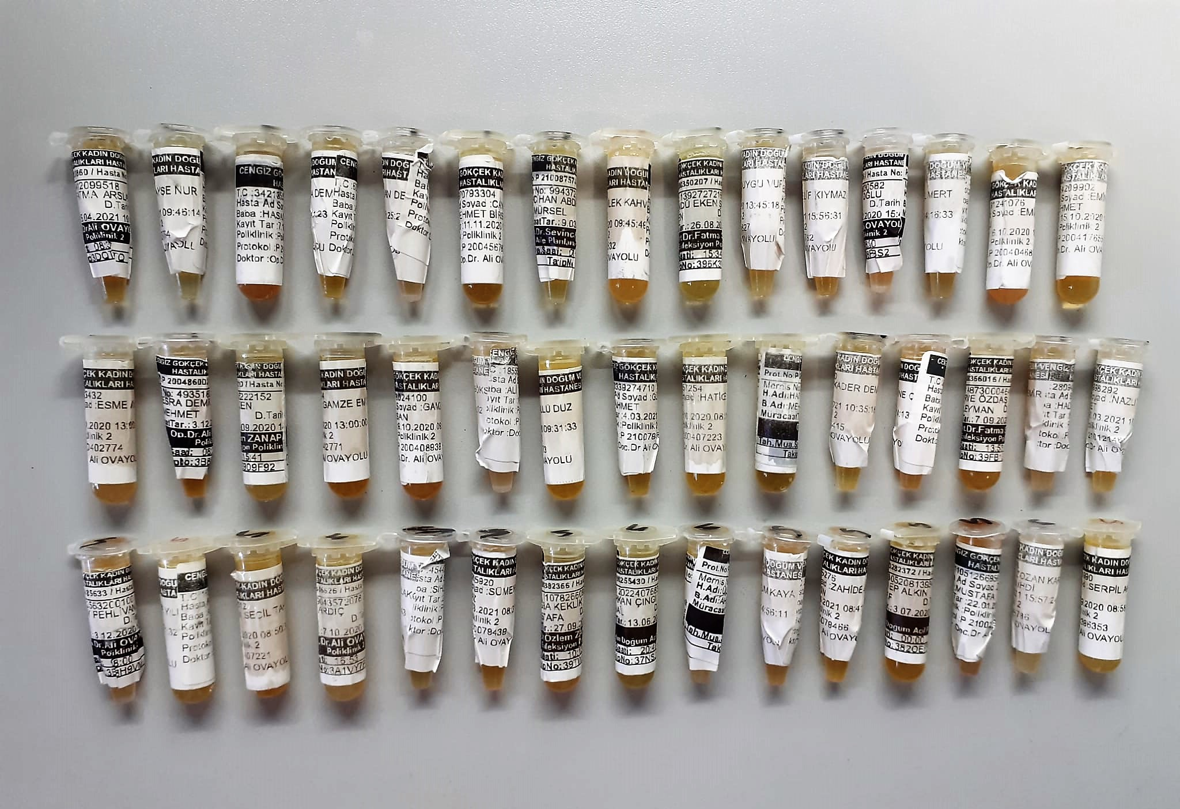
KİT ADI | TÜR | MARKA | LOT | CAT.NO
VİTAMİN B3 | Human | BT | 202107004 | E3118Hu
Placental Induced Growth Factor | Human | BT | 202107004 | E4785Hu
Soluble fms-like tyrosine kinase receptor 1 | Human | BT | 202107004 | E4049Hu
Centrifuge: HETTICH Mıcro 200-R
Microplate Reader: BIO-TEK EL X 800
Auto Strip Washer: BIO-TEK EL X 50

